Plano de Ensino1
PLANO DE ENSINO
Curso: |  | Técnico em Desenvolvimento de Sistemas |  | Docente : Wellington Fábio de O. Martins |  | Aprovação : |  | Turma:
 |  |  |  | Data: 09/02/2026 |  | Data: / /2026
Unidade Curricular: |  | ARQUITETURA DE REDES COM IOT |  | Carga Horária Presencial: 70 |  | Assinatura e Carimbo
 |  |  |  | Carga Horária Não-Presencial: 0
Objetivo: |  | Desenvolver capacidades básicas e socioemocionais necessárias para utilizar serviços de redes locais e industriais, para aplicações em nuvens públicas e privadas |  | Carga Horária Total: 70

Plano de Aula e Cronograma
Data | Aulas | Capacidades | Conhecimentos | Estratégias de Ensino e de Aprendizagem | Recursos didáticos | Intervenção Mediadora |  | Estratégias, técnicas e instrumentos de avaliação
Dia01 Dia02 Dia03 | 15 | 1 Identificar as topologias empregadas nas redes de computadores | 1 Arquitetura de Redes 1.1. Definição 1.2. Tipos 1.2.1.Rede Cliente-Servidor 1.2.2.Rede Peer-to-Peer (P2P) 1.2.3.Rede em Camadas 1.2.4.Rede em Árvore (Hierárquica) 1.2.5.Rede em Anel (Ring) 1.2.6.Rede em Malha (Mesh) 1.3. Meios de transmissão de dados 1.3.1.Cabeado 1.3.2.Sem fio | Aula expositiva, demonstração,Desafios com interação online "Kahoot", Dinâmica "Telefone sem fio" | Projetor Multimídia, Computador com acesso a internet, Quadro Branco. | O que são redes de computadores? O que são equipamentos de rede? Quais os elementos principais de uma comunicação? O que é uma topologia? Toda topologia tem que ser cabeada? Por que não precisa ser cabeada? |  | Listas de exercícios, Situação problema
Dia04 Dia05 Dia06 Dia07 | 20 | 2 Identificar modelos e protocolo TCP/IP de rede e suas aplicações na comunicação entre sistemas computacionais | 2 Modelos e protocolo de redes 2.1. Definição 2.2. Protocolo TCP/IP 2.2.1.Definição 2.2.2.Endereçamento de IPv4 2.2.3.Endereçamento de IPv6 2.2.4.Portas 2.3. Protocolo MQTT (Message Queuing Telemetry Transport) 2.3.1.Definição 2.3.2.Aplicação | Aula expositiva, Listas de exercícios, Aulas práticas configurando laptops em rede e climpando pontas de cabos de rede. | Projetor Multimídia, Computador com acesso a internet, Quadro Branco. | O que são protocolos de rede? O que é um protocolo no geral? Por que o nome TCP/IP do protocolo mais utilizado atualmente? Cite diferenças entre IPv4 e IPv6? Por quê a internet ainda utiliza IPv4 |  | Listas de exercícios, Estudos de caso.
Dia08 Dia09 Dia10 Dia11 Dia12 Dia13 Dia14 | 35 | 3 Utilizar ativos e passivos que compõem uma rede de computadores | 3 Equipamentos de rede 3.1. Roteador 3.2. Switch 3.3. Access Point 3.4. Gateway 3.5. Firewall | Aula expositiva e dialogada, Aula prática configurando equipamentos de rede siples "access point", trabalho em grupo resolvendo o desafio de um orçamento e elaborando um projeto de redes. | Projetor Multimídia, Computador com acesso a internet, Quadro Branco. | Quais as diferenças entre um roteador e um access point? Cite diferenças entre Hub e Switch? Para que serve um fiewall? O que é o Gateway? |  | Ttrabalho em grupo resolvendo o desafio de um orçamento e elaborando um projeto de redes.
Total | 70
Avaliação Formativa - Projeto
Contextualização:
A empresa WFOM Engenharia pretende abrir uma nova filial em Jaguariúna e já alugou o segundo andar de um prédio, onde montará seu escritório. Contará com cinco funcionários, além da equipe de limpeza e outros serviços terceirizados. Os funcionários são: um atendente de relacionamento com clientes que ficará na recepção, dois engenheiros civis e dois técnicos em edificações. A planta do escritório conta com uma recepção, uma sala para cada engenheiro e uma sala onde os dois técnicos trabalharão juntos, uma sala de reuniões e uma sala para demonstrações e atendimentos aos clientes, com um Datashow, onde os projetos serão apresentados e discutidos.
Desafios:
Como técnico em desenvolvimento de sistemas, você também é empreendedor e possui uma consultoria que fornece, além de sistemas, também hardware, softwares e manutenção de equipamentos de TI para escritórios em geral. Foi procurado por um representante da WFOM solicitando uma análise técnica dos equipamentos necessários, um orçamento para aquisição destes e uma proposta de contrato de manutenção por um ano. [Capacidade: 1 Identificar as topologias empregadas nas redes de computadores.] O atendente e os dois técnicos em edificações, vão trabalhar a maior parte do tempo dentro da filial e utilizarão softwares com alto poder de processamento de imagens vetoriais 2D e 3D, como AutoCad e Inventor. Já os dois engenheiros ficarão parte do tempo no escritório e outra parte acompanhando as obras e necessitarão dos mesmos softwares, porém em computadores portáteis. O orçamento para cumprir todos os requisitos (hardware + licenças dos softwares + projeto de manutenção anual) é de R$100.000,00. [Capacidade: 2 Identificar modelos e protocolo TCP/IP de rede e suas aplicações na comunicação entre sistemas computacionais]
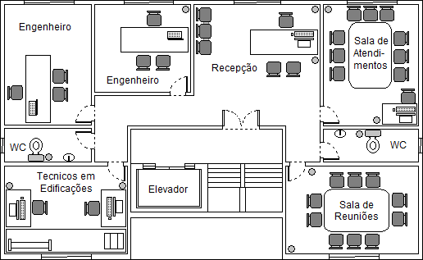
Elabore um orçamento utilizando o Excel contendo as especificações dos hardwares e softwares necessários para atender as necessidades de cada perfil de usuário da nova filial – PC (Gabinetes, Placa mãe, HD, Memória RAM, Placa de Vídeo, Monitor), Notebooks (Placa mãe, HD, Memória RAM, Placa de Vídeo), Impressoras, Projetor, etc. Exporte no formato PDF e anexe nesta atividade. [Capacidade: 3 Utilizar ativos e passivos que compõem uma rede de computadores] Elabore também um contrato de manutenção dos equipamentos e softwares utilize o Word por um período de um ano (Especifique os tipos de serviços prestados, formatação, backup, etc.).A20
Entregas:
Crie um repositório no github contendo os dois arquivos, contrato no Word e Orçamento em Excel além de um README.md com esta explicação do desafio e um resumo da proposta. Envie o link do repositório no link que o instrutor irá disponibilizar juntamente com os nomes dos integrantes do grupo.
Instrumento de Registro
Fundamentos ou Capacidades |  |  | Critérios |  |  | Alunos
 |  |  |  |  |  | 1 | 2 | 3 | 4
Técnicos | 1 Identificar as topologias empregadas nas redes de computadores |  | Identidicou a topologia a ser empregada para solucionar o desafio
 |  |  | Descreveu no orçamento os equipamentos compatíveis como pontos de acesso sem fio e quantidade de cabos
 | 2 Identificar modelos e protocolo TCP/IP de rede e suas aplicações na comunicação entre sistemas computacionais |  | Descreveu a rede utilizando o IPv4
 |  |  | Justificou qual classe de IPv4 e máscara irá utilizar
 | 3 Utilizar ativos e passivos que compõem uma rede de computadores |  | Criou o orçamento descrevendo os equipamentos que irá utilizar.
 |  |  | Descreveu tecnicamente as funções, configurações e desempenho mínimo dos equipamentos em enfatizar a marca.
Socio Emocionais | 1 Demonstrar autogestão |  | Cooperou para que o grupo cumprisse todas as tarefas solicitadas
 | 2. Demonstrar pensamento analítico |  | Desempenhou seu papel no grupo cumprindo a tarefa que foi designado compreendendo seu papel no resultado final
 | 3. Demonstrar inteligência emocional |  | Resolveu eventuais conflitos oriundos do trabalho em equipe, cobrança de resultados e manteve o relacionamento interpessoal.
 | 4 Demonstrar autonomia |  | Cumpriu os prasos e entregou todas as entregas solicitadas integralmente.

TABELA DE NÍVEIS DE DESEMPENHO |  |  |  |  | EQUIVALÊNCIA DE NOTAS
8 | Acertou todos os critérios críticos e desejáveis. |  |  |  | 100
7 | Acertou todos os critérios críticos e pelo menos 5 dos 6 desejáveis |  |  |  | 95
6 | Acertou todos os critérios críticos e pelo menos 4 dos 6 desejáveis |  |  |  | 90
5 | Acertou todos os critérios críticos e pelo menos 3 dos 6 desejáveis |  |  |  | 80
4 | Acertou todos os critérios críticos e pelo menos 2 dos 6 desejáveis |  |  |  | 70
3 | Acertou todos os critérios críticos e pelo menos 1 dos 6 desejáveis |  |  |  | 60
2 | Acertou todos os critérios críticos |  |  |  | 50
1 | Não acertou todos os critérios críticos |  |  |  | 30

 |  |  | Legenda: | Atingiu | Não Atingiu
 |  |  | Críticos | 1 | 0 | S | Somativa
 |  |  | Desejáveis
ANEXOS

Plano de Ensino2
PLANO DE ENSINO
Curso: |  | Técnico em Desenvolvimento de Sistemas |  | Docente : Wellington Fábio de O. Martins |  | Aprovação : |  | Turma:
 |  |  |  | Data: 09/02/2026 |  | Data: / /2026
Unidade Curricular: |  | ARQUITETURA DE REDES COM IOT |  | Carga Horária Presencial: 30 |  | Assinatura e Carimbo
 |  |  |  | Carga Horária Não-Presencial: 0
Objetivo: |  | Desenvolver capacidades básicas e socioemocionais necessárias para utilizar serviços de redes locais e industriais, para aplicações em nuvens públicas e privadas |  | Carga Horária Total: 30

Plano de Aula e Cronograma
Data | Aulas | Capacidades | Conhecimentos | Estratégias de Ensino e de Aprendizagem | Recursos didáticos | Intervenção Mediadora |  | Estratégias, técnicas e instrumentos de avaliação
Dia15 Dia16 Dia17 | 15 | 4 Aplicar arquitetura de hardware em IoT | 4 Arquitetura de hardware IoT 4.1. Unidades de medidas computacionais 4.2. I/O (Inputs e Outputs) 4.3. Processadores 4.4. Sensores 4.5. Memórias 4.6. Armazenamento | Aula expositiva, demonstração,Desafios com interação online "Kahoot". Atividades práticas no computador | Projetor Multimídia, Computador com acesso a internet, Quadro Branco. | O que é Iot? Por que a indústria está dependente da internet das coisas? O que são sensores? Qual a diferença entre um sensor e um atuador? O que é um microcontrolador? Qual a diferença entre um ARDUINO e uma Raspbarry PI? |  | Listas de exercícios e Respostas a questionários.
Dia18 Dia19 Dia20 | 15 | 5 Configurar os tipos de serviços fundamentais de redes | 5 Serviços de Redes 5.1. Definição 5.2. Tipos 5.2.1.FTP (File Transfer Protocol) 5.2.2.HTTP/HTTPS (Hypertext Transfer Protocol/Seguro) 5.2.3.RDP (Remote Desktop Protocol) | Aula expositiva, Listas de exercícios, Aulas práticas utilizando o simulador Thinkercad | Projetor Multimídia, Computador com acesso a internet, Quadro Branco. | Por que utilizamos protocolo de transferência de arquivos atualmente? Qual a diferença entre o protocolo HTTP e HTTPS? Qual protocolo utilizamos para compartilhar a área de trabalho remotamente? |  | Listas de exercícios, Trabalho em grupo resolvendo situação problema.
Total | 30
Avaliação Formativa - Projeto
Contextualização:
Automação indústrial normalmente é um processo caro que requer muita qualificação dos engenheiros envolvidos e equipamentos de ultima geração. Como parte da equipe de automação da empresa XPTO você possui algumas demandas de desenvolvimento de protótipos e precisa resolver alguns desafios
Desafios:
1) Controlar um servo motor (Micro Servo) ao girar um potenciômetro de 1Kohm, para isso será necessário utilizar um capacitor de 100 mF para completar o circuito com o Micro servo, conforme ilutração a seguir. Utilizando o simulador ThinkerCad, codifique um programa para controlar o giro do Micro servo ao girar o potenciômetro.
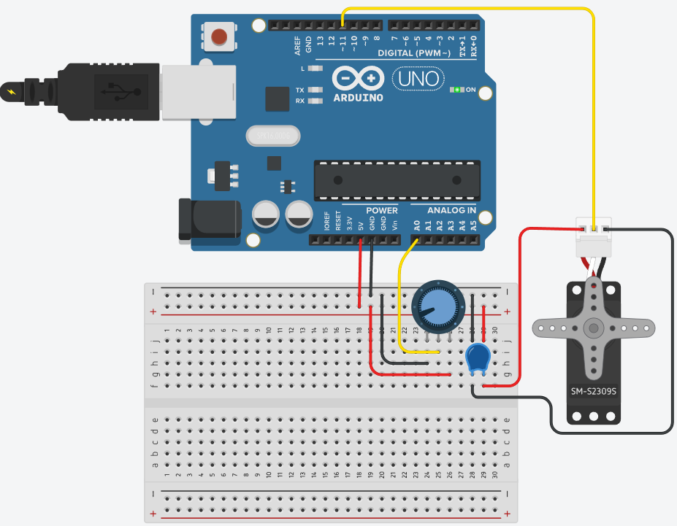
2) A seguir temos um Arduino UNO conectado a um display de 7 seguimentos, para isso será necessário 8 resistores de 470ohms, um resistor de 4.7Kohms ligado ao Botão de comando. O código ao lado é um contador de 0 a 9 quando o botão é pressionado.
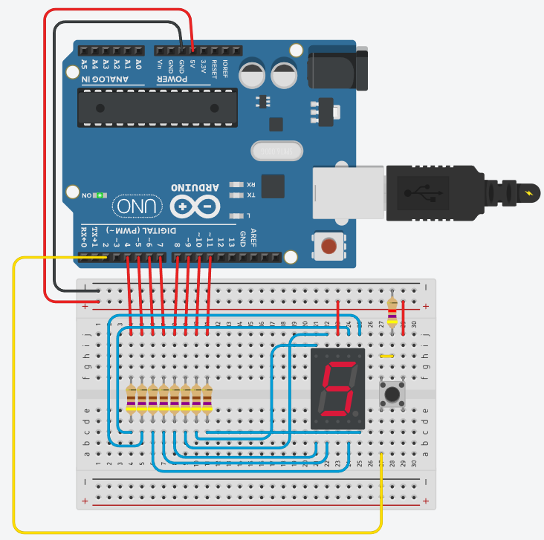 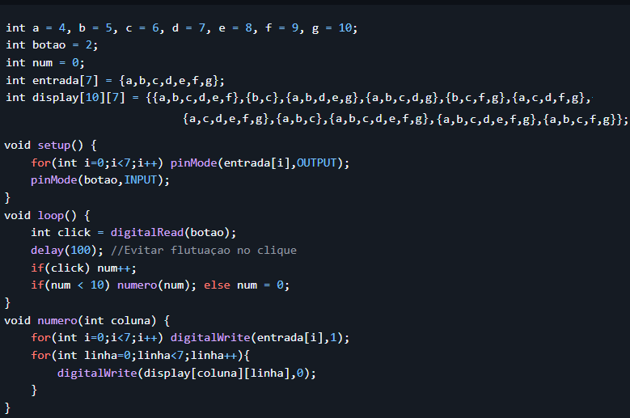
Você precisa trocar o botão por um potenciômetro de 1Kohm que quando girado no sentido horário aumente de 0 a 9 e mostre no display e ao ser girado no sentido oposto diminua o contador. [Capacidade:4 Aplicar arquitetura de hardware em IoT]
Entregas:
1) Tire print dos seus protótipos e dos respectivos códigos. 2) Em um repositório público do github crie uma pasta de imagens e envie os prints 3) Edite um arquivo README.md colocando uma Introdução, objetivos e os protótipos explicando as funcionalidades e os problemas que eles resolvem. 4) Envie o link do repositório ao instrutor para ser avaliado [Capacidade: 5 Configurar os tipos de serviços fundamentais de redes]
Instrumento de Registro
Fundamentos ou Capacidades |  |  | Critérios |  |  | Alunos
 |  |  |  |  |  | 1 | 2 | 3 | 4
Técnicos | 4 Aplicar arquitetura de hardware em IoT |  | Implementou ao menos uma solução no simulador.
 |  |  | Implementou as duas soluções no simulador com os componentes indicado e as ligações conforme instruções.
 |  |  | Implementou as duas soluções no simulador com eficácia
 | 5 Configurar os tipos de serviços fundamentais de redes |  | Criou o repositório público no github
 |  |  | Enviou ao menos um print de tela para o repositório
 |  |  | Enviou os prints e editou o arquivo README.md conforme as orientações
Socio Emocionais | 1 Demonstrar autogestão |  | Entendeu e executou ao menos uma das tarefas tirando dúvidas com o instrutor ou colegas se necessário
 | 2. Demonstrar pensamento analítico |  | Entendeu os problemas propostos e relacionou aos conceitos estudados para implementar as soluções mesmo que não tenha solucionado as duas por completo
 | 3. Demonstrar inteligência emocional |  | Pesquisou dados em suas próprias bases de conhecimento e em outras fontes a fim de encontrar uma solução, usando IA apenas como auxílio, entendendo sua proposta de solução e não apenas copiando e colando
 | 4 Demonstrar autonomia |  | Entendeu e executou todas as tarefas tirando dúvidas com o instrutor ou colegas se necessário

TABELA DE NÍVEIS DE DESEMPENHO |  |  |  |  | EQUIVALÊNCIA DE NOTAS
8 | Acertou todos os critérios críticos e desejáveis. |  |  |  | 100
7 | Acertou todos os critérios críticos e pelo menos 5 dos 6 desejáveis |  |  |  | 95
6 | Acertou todos os critérios críticos e pelo menos 4 dos 6 desejáveis |  |  |  | 90
5 | Acertou todos os critérios críticos e pelo menos 3 dos 6 desejáveis |  |  |  | 80
4 | Acertou todos os critérios críticos e pelo menos 2 dos 6 desejáveis |  |  |  | 70
3 | Acertou todos os critérios críticos e pelo menos 1 dos 6 desejáveis |  |  |  | 60
2 | Acertou todos os critérios críticos |  |  |  | 50
1 | Não acertou todos os critérios críticos |  |  |  | 30

 |  |  | Legenda: | Atingiu | Não Atingiu
 |  |  | Críticos | 1 | 0 | S | Somativa
 |  |  | Desejáveis
ANEXOS

Atividades-IP
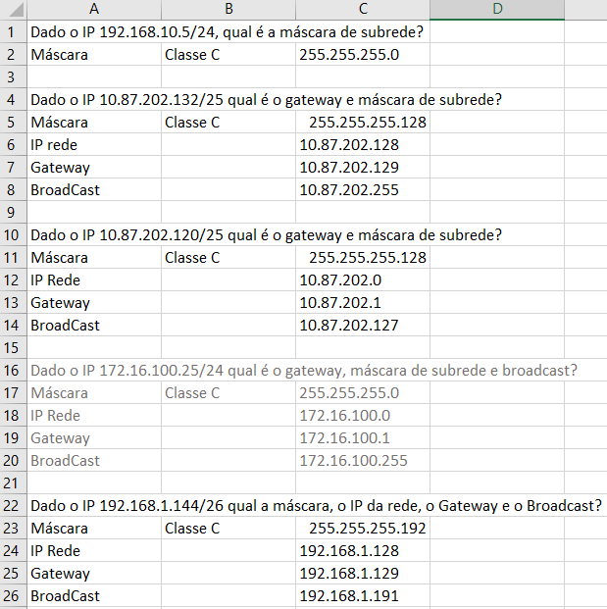
Atividade
Lista de exercícios
1 Dado o IP 192.168.10.5/24, qual é a máscara de subrede?
2 Dado o IP 10.87.202.132/25 qual é o gateway e máscara de subrede?
3 Dado o IP 172.16.100.25/24 qual é o gateway, máscara de subrede e broadcast?
4 Dado o IP 172.16.100.25/24 qual é o gateway, máscara de subrede e broadcast?
5 Dado o IP 192.168.1.144/26 qual a máscara, o IP da rede, o Gateway e o Broadcast?

Resolução

Atividade1-Arduino
Desafio
Contextualização
Sr. Adolfo é síndico de um condomínio muito grande, possui mais de 1500 casas com duas vagas na garagem cada uma. Nos horários de pico o cruzamento principal que leva a portaria fica congestionado, para resolver o problema precisa instalar um semáforo
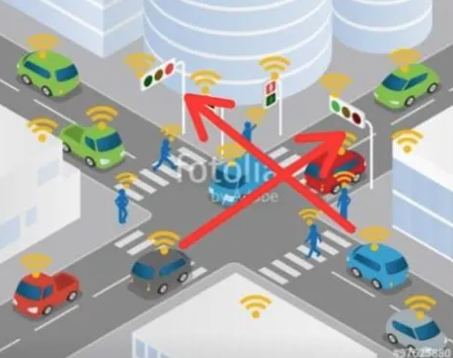
Desafio
Construa dois semaforos controlados por um Arduíno UNO para o cruzamento da portaria, como protótipo, deixe a luz verde com 2,5 segundos, a amarela com 0,5 segundos e o vermelho com 3 segundos, garanta que não haja acidentes causados por má programação dos semáforos
Protótipo
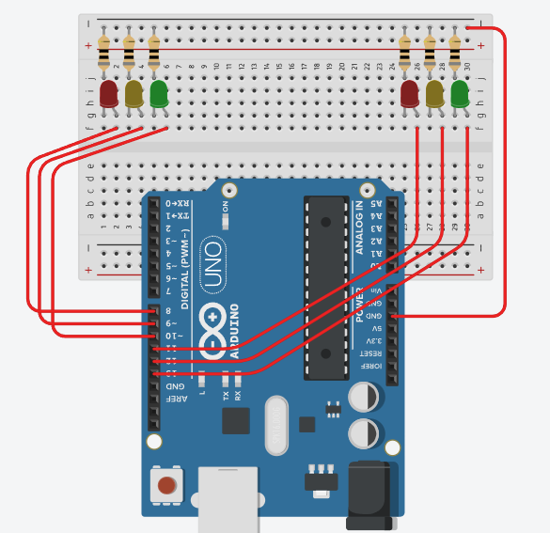

Entrega

